상품제안서
New Zephyr v2 스마트폰 거치대 겸용 휴대용 핸디 선풍기(넥스트랩 포함) | 상품코드: F11419

 |  |  |  |  |  |  | 02-412-0044 | www.easy1.co.kr
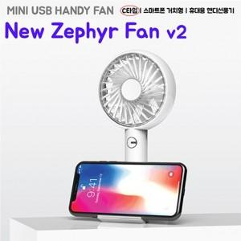

【상세/제작정보】

【인쇄/포장옵션】 | 풀칼라 / 포장지포장

【공급단가】 | 수량 | 50~ | 100~ | 300~ | 500~ | 1,000~
*VAT별도 | 단가 | 9,270원 | 9,110원 | 8,880원 | 8,730원 | 8,490원

【상품 URL】 | http://www.easy1.co.kr/src/goods_detail.php?gdno=11419

